개인정보 이용 동의서
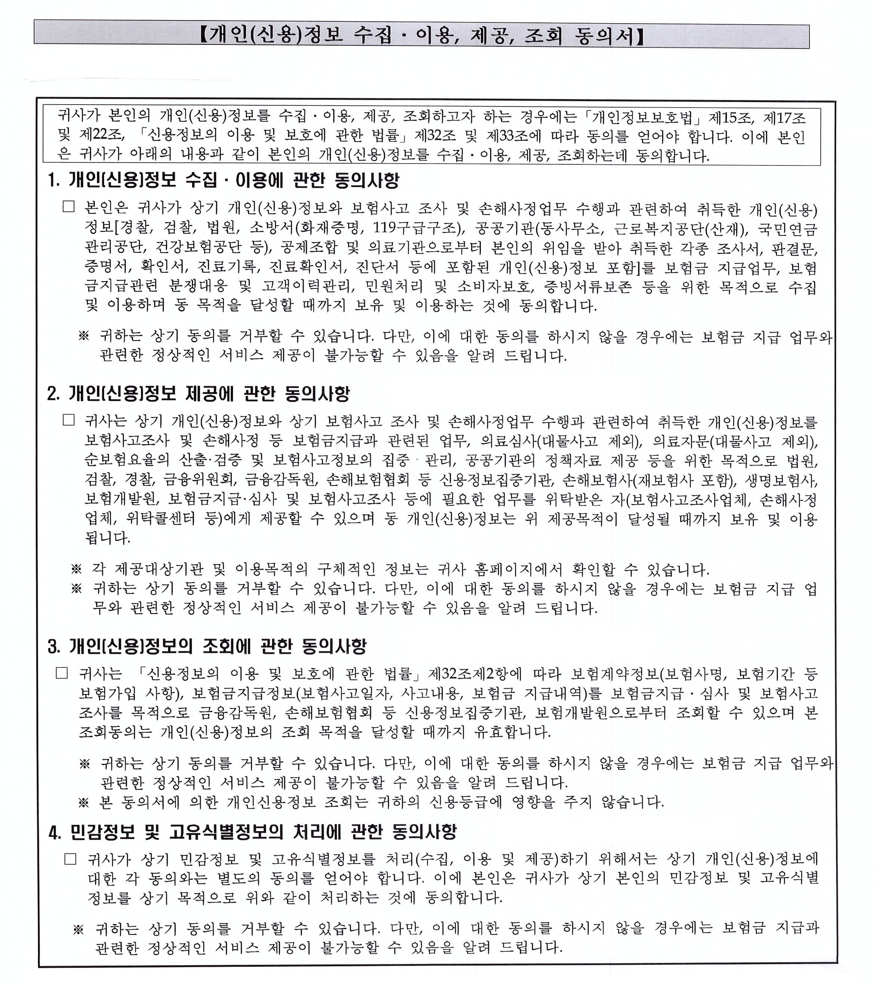

AGENCY : 투어크루 TEL : 1551-9596 ( 070-4455-9596 )
* 다음 탭의 신청서 작성후 tourcrew777@naver.com 으로 발송 부탁드립니다 *

